Catég par région
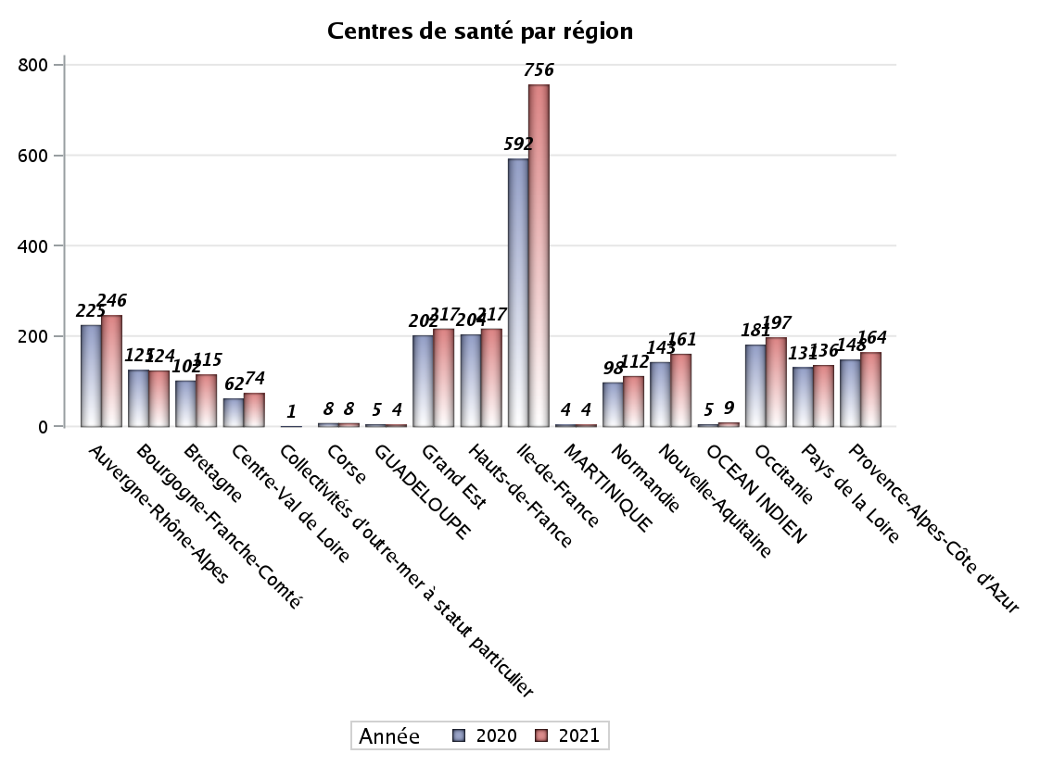
CATEGORIES DE CENTRES DE SANTE PAR REGION
Régions | centres médicaux |  |  | Centres de santé polyvalents sans auxiliaires médicaux CPsAM |  | Centres de santé polyvalents avec auxiliaires médicaux CPaAM |  | Total centres à activité médicale | Centres de santé dentaires |  |  | Centres de santé infirmiers |  | Grand Total | Dont centres de santé pluri professionnels
 | avec MG et avec auxiliaires médicaux | avec MG et sans auxiliaires médicaux | sans MG | avec MG | sans MG | avec MG | sans MG |  | avec MG et avec auxiliaires médicaux | avec MG et sans auxiliaires médicaux | sans MG | avec MG | sans MG
Auvergne-Rhône-Alpes | 5 | 12 | 6 | 8 | 2 | 35 | 10 | 78 | 3 | 0 | 110 | 5 | 50 | 246 | 50
Bourgogne-Franche-Comté | 5 | 7 | 1 | 3 | 1 | 17 | 4 | 38 | 0 | 0 | 39 | 0 | 47 | 124 | 22
Bretagne | 1 | 14 | 2 | 2 | 0 | 12 | 2 | 33 | 0 | 0 | 25 | 1 | 56 | 115 | 14
Centre-Val de Loire | 0 | 15 | 0 | 3 | 3 | 4 | 2 | 27 | 0 | 0 | 37 | 0 | 10 | 74 | 5
Corse | 0 | 0 | 0 | 0 | 0 | 0 | 0 | 0 | 0 | 0 | 8 | 0 | 0 | 8 | 0
GUADELOUPE | 0 | 0 | 0 | 0 | 0 | 2 | 0 | 2 | 0 | 0 | 2 | 0 | 0 | 4 | 2
Grand Est | 1 | 6 | 4 | 4 | 4 | 40 | 5 | 64 | 1 | 0 | 79 | 0 | 73 | 217 | 42
Hauts-de-France | 0 | 8 | 5 | 3 | 1 | 70 | 6 | 93 | 0 | 1 | 64 | 2 | 57 | 217 | 72
Ile-de-France | 24 | 18 | 16 | 46 | 30 | 174 | 77 | 385 | 5 | 17 | 338 | 0 | 11 | 756 | 217
MARTINIQUE | 0 | 0 | 1 | 0 | 0 | 1 | 0 | 2 | 0 | 0 | 2 | 0 | 0 | 4 | 1
Normandie | 3 | 11 | 2 | 3 | 0 | 5 | 2 | 26 | 0 | 1 | 59 | 0 | 26 | 112 | 9
Nouvelle-Aquitaine | 4 | 13 | 2 | 11 | 1 | 14 | 3 | 48 | 0 | 1 | 65 | 1 | 46 | 161 | 20
OCEAN INDIEN | 0 | 1 | 2 | 0 | 0 | 2 | 1 | 6 | 0 | 0 | 3 | 0 | 0 | 9 | 2
Occitanie | 5 | 23 | 2 | 6 | 0 | 24 | 3 | 63 | 0 | 0 | 90 | 0 | 44 | 197 | 29
Pays de la Loire | 4 | 19 | 0 | 1 | 0 | 11 | 1 | 36 | 0 | 0 | 29 | 0 | 71 | 136 | 15
Provence-Alpes-Côte d'Azur | 3 | 3 | 1 | 11 | 4 | 22 | 12 | 56 | 0 | 2 | 104 | 0 | 2 | 164 | 26
Sous total 1 | 55 | 150 | 44 | 101 | 46 | 433 | 128 | 957 | 9 | 22 | 1054 | 9 | 493 | 2544 | 526
Sous total 2 | 249 |  |  | 147 |  | 561 |  |  | 1085 |  |  | 502

Activité
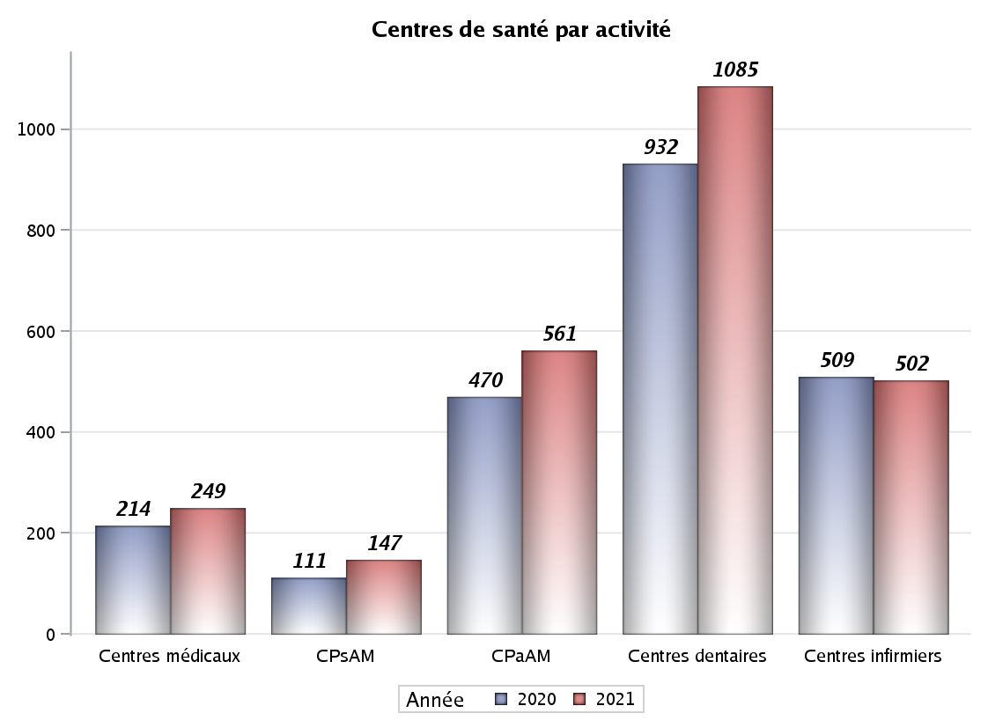

Implantation
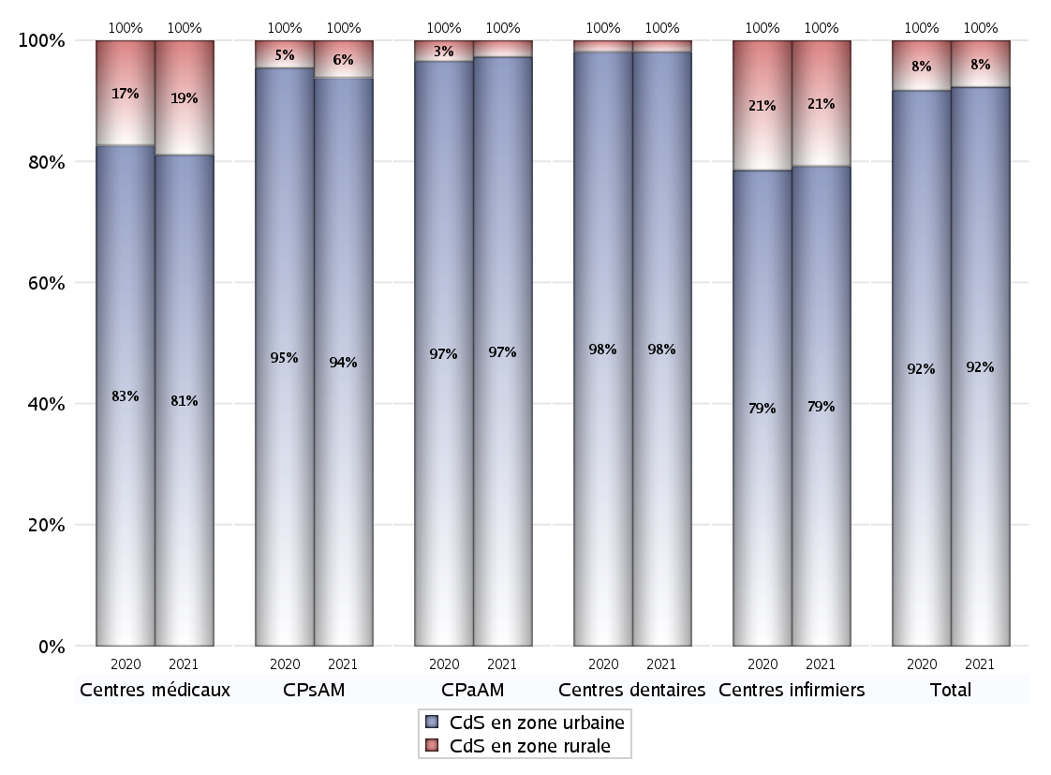
ZONE D'IMPLANTATION DES CENTRES
 | centres médicaux |  |  | Centres de santé polyvalents sans auxiliaires médicaux CPsAM |  | Centres de santé polyvalents avec auxiliaires médicaux CPaAM |  | Total centres à activité médicale | Centres de santé dentaires |  |  | Centres de santé infirmiers |  | Grand Total | Dont centres de santé pluri professionnels
 | avec MG et avec auxiliaires médicaux | avec MG et sans auxiliaires médicaux | sans MG | avec MG | sans MG | avec MG | sans MG |  | avec MG et avec auxiliaires médicaux | avec MG et sans auxiliaires médicaux | sans MG | avec MG | sans MG
CdS en zone urbaine | 51 | 107 | 44 | 92 | 46 | 418 | 128 | 886 | 9 | 21 | 1035 | 8 | 390 | 2349 | 506
Sous total zone urbaine | 202 |  |  | 138 |  | 546 |  |  | 1065 |  |  | 398
Dont QPV | 10 | 11 | 5 | 11 | 11 | 80 | 16 | 144 | 1 | 1 | 97 | 4 | 42 | 289 | 100
Dont quartier vécu | 5 | 12 | 5 | 18 | 4 | 85 | 15 | 144 | 3 | 8 | 130 | 0 | 17 | 302 | 98
Dont zone prioritaire du SROS | 24 | 66 | 18 | 51 | 25 | 209 | 53 | 446 | 3 | 13 | 404 | 1 | 106 | 973 | 248
CdS en zone rurale | 4 | 43 | 0 | 9 | 0 | 15 | 0 | 71 | 0 | 1 | 19 | 1 | 103 | 195 | 20
Sous total zone rurale | 47 |  |  | 9 |  | 15 |  |  | 20 |  |  | 104
Dont zone prioritaire du SROS | 4 | 37 | 0 | 9 | 0 | 9 | 0 | 59 | 0 | 1 | 11 | 1 | 55 | 127 | 14
Total(sous total zone urbaine + sous total zone rurale) | 249 |  |  | 147 |  | 561 |  | 957 | 1085 |  |  | 502 |  | 2544 | 526

Gestionnaires
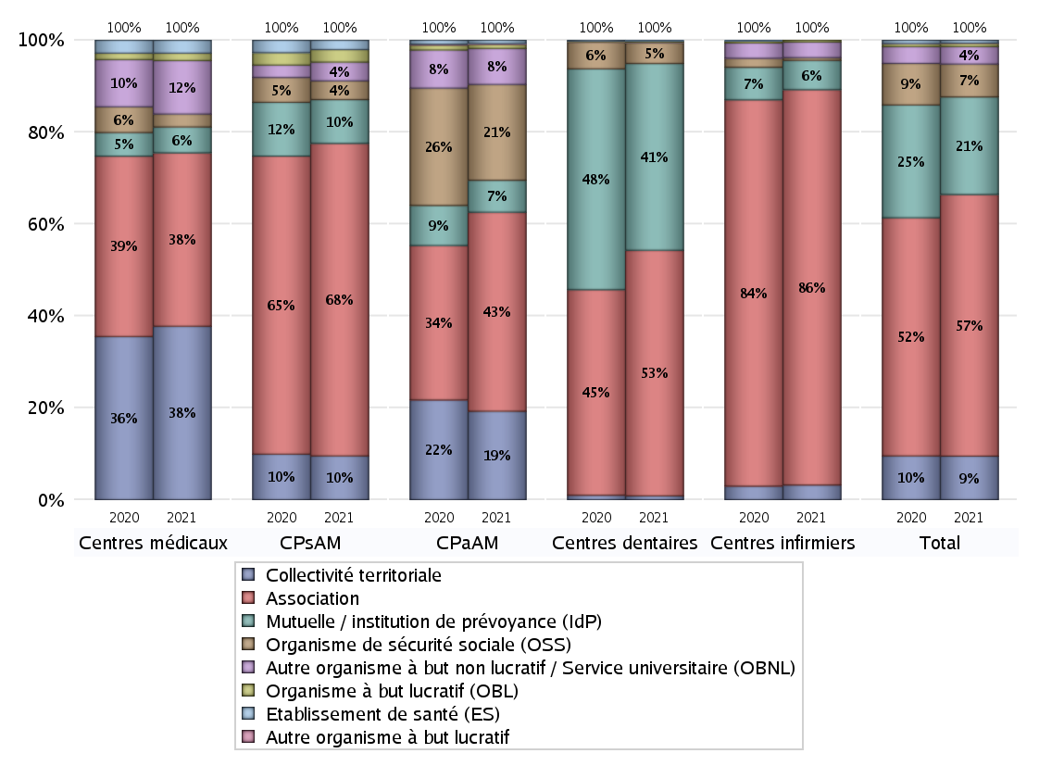
NOMBRE DE CENTRES DE SANTE PAR GESTIONNAIRE
 | centres médicaux |  |  | Centres de santé polyvalents sans auxiliaires médicaux CPsAM |  | Centres de santé polyvalents avec auxiliaires médicaux CPaAM |  | Total centres à activité médicale | Centres de santé dentaires |  |  | Centres de santé infirmiers |  | Grand Total | Dont centres de santé pluri professionnels
 | avec MG et avec auxiliaires médicaux | avec MG et sans auxiliaires médicaux | sans MG | avec MG | sans MG | avec MG | sans MG |  | avec MG et avec auxiliaires médicaux | avec MG et sans auxiliaires médicaux | sans MG | avec MG | sans MG
Collectivité territoriale | 17 | 77 | 0 | 13 | 1 | 108 | 0 | 216 | 1 | 0 | 8 | 0 | 16 | 241 | 128
Sous total Collectivité territoriale | 94 |  |  | 14 |  | 108 |  |  | 9 |  |  | 16
Association | 23 | 38 | 33 | 58 | 42 | 132 | 111 | 437 | 4 | 22 | 554 | 9 | 423 | 1449 | 182
Sous total Association | 94 |  |  | 100 |  | 243 |  |  | 580 |  |  | 432
Mutuelle / institution de prévoyance (IdP) | 3 | 4 | 7 | 12 | 2 | 36 | 3 | 67 | 4 | 0 | 437 | 0 | 32 | 540 | 43
Sous total IdP | 14 |  |  | 14 |  | 39 |  |  | 441 |  |  | 32
Organisme de sécurité sociale (OSS) | 1 | 5 | 1 | 5 | 1 | 113 | 4 | 130 | 0 | 0 | 49 | 0 | 3 | 182 | 114
Sous total OSS | 7 |  |  | 6 |  | 117 |  |  | 49 |  |  | 3
Autre organisme à but non lucratif / Service universitaire (OBNL) | 9 | 19 | 1 | 6 | 0 | 35 | 9 | 79 | 0 | 0 | 1 | 0 | 17 | 97 | 46
Sous total OBNL | 29 |  |  | 6 |  | 44 |  |  | 1 |  |  | 17
Organisme à but lucratif (OBL) | 1 | 1 | 2 | 4 | 0 | 4 | 1 | 13 | 0 | 0 | 3 | 0 | 2 | 18 | 7
Sous total OBL | 4 |  |  | 4 |  | 5 |  |  | 3 |  |  | 2
Autre organisme à but lucratif | 0 | 0 | 0 | 0 | 0 | 1 | 0 | 1 | 0 | 0 | 0 | 0 | 0 | 1 | 1
Sous total Autre OBL | 0 |  |  | 0 |  | 1 |  |  | 0 |  |  | 0
Etablissement de santé (ES) | 1 | 6 | 0 | 3 | 0 | 4 | 0 | 14 | 0 | 0 | 2 | 0 | 0 | 16 | 5
Sous total ES | 7 |  |  | 3 |  | 4 |  |  | 2 |  |  | 0
Etat | 0 | 0 | 0 | 0 | 0 | 0 | 0 | 0 | 0 | 0 | 0 | 0 | 0 | 0 | 0
Sous total SU | 0 |  |  | 0 |  | 0 |  |  | 0 |  |  | 0
Total | 249 |  |  | 147 |  | 561 |  | 957 | 1085 |  |  | 502 |  | 2544 | 526

Effectifs
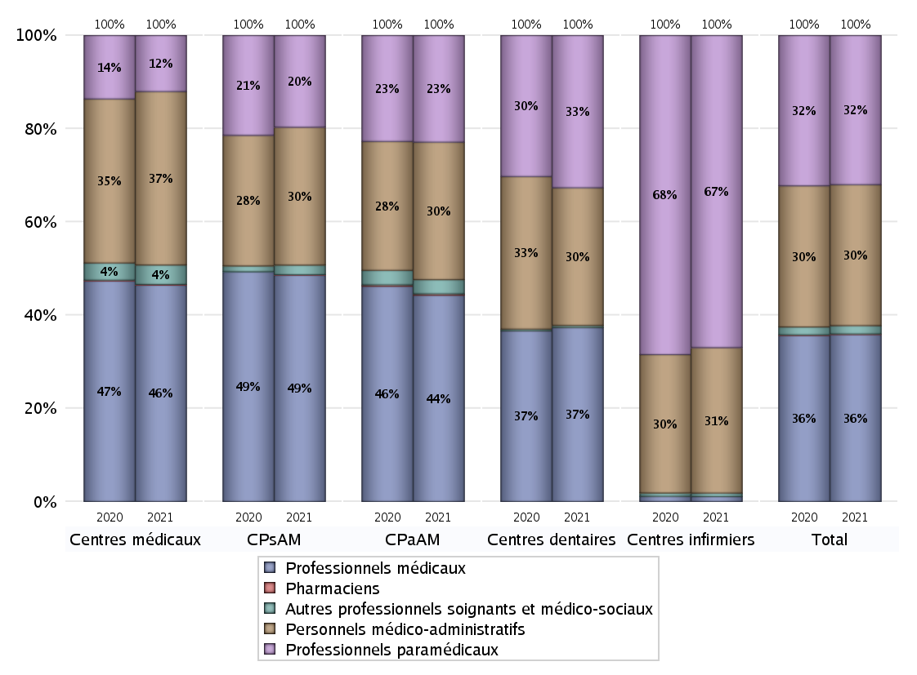
EFFECTIFS DES CENTRES
 | centres médicaux | Centres de santé polyvalents sans auxiliaires médicaux CPsAM | Centres de santé polyvalents avec auxiliaires médicaux CPaAM | Total centres à activité médicale | Centres de santé dentaires | Centres de santé infirmiers | Grand Total
Professionnels médicaux (1) | 1339 | 1135 | 7573 | 10047 | 6286 | 70 | 16403
Dont Médecins généralistes | 813 | 260 | 2670 | 3743 | 47 | 19 | 3809
Dont Autres médecins spécialistes | 321 | 256 | 3328 | 3905 | 198 | 2 | 4105
Dont Sages-Femmes | 54 | 55 | 115 | 224 | 4 | 8 | 236
Dont Chrirurgiens dentistes | 142 | 559 | 1376 | 2077 | 6026 | 2 | 8105
Dont Autres professionnels médicaux | 9 | 5 | 84 | 98 | 11 | 39 | 148
Professionnels paramédicaux (2) | 347 | 460 | 3916 | 4723 | 5505 | 4427 | 14655
Dont Infirmiers | 107 | 14 | 1227 | 1348 | 20 | 4363 | 5731
Dont Assistants dentaires | 115 | 411 | 1060 | 1586 | 5363 | 1 | 6950
Dont Autres | 125 | 35 | 1629 | 1789 | 122 | 63 | 1974
Pharmaciens (3) | 4 | 2 | 50 | 56 | 3 | 0 | 59
Total Professionnels de santé (1)+(2)(+3) | 1690 | 1597 | 11539 | 14826 | 11794 | 4497 | 31117
Autres professionnels soignants et médico-sociaux (4) | 120 | 48 | 521 | 689 | 73 | 50 | 812
Personnels médico-administratifs (5) | 1073 | 691 | 5047 | 6811 | 4976 | 2063 | 13850
Total (1)+(2)+(3)+(4)+(5) | 2883 | 2336 | 17107 | 22326 | 16843 | 6610 | 45779

Fonctionnement
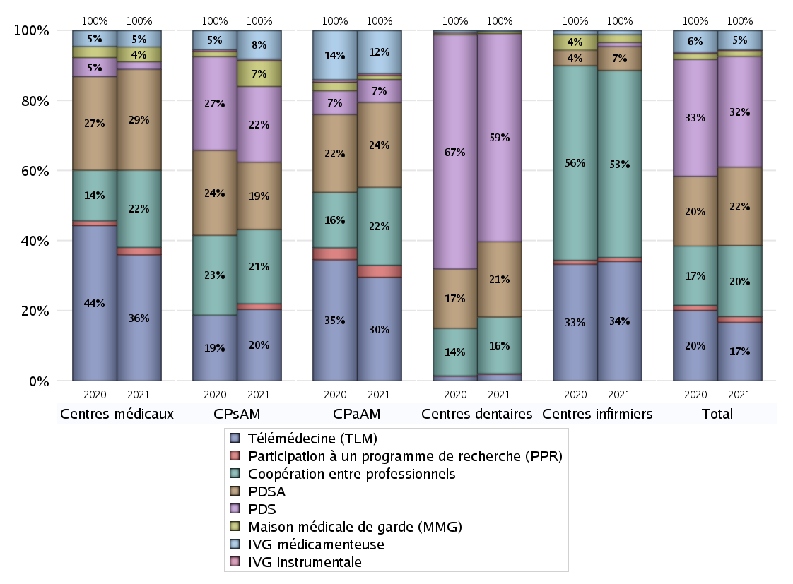
FONCTIONNEMENT(PDSA/MMG/IVG/TLM/PPR/COOP)
 | centres médicaux |  |  | Centres de santé polyvalents sans auxiliaires médicaux CPsAM |  | Centres de santé polyvalents avec auxiliaires médicaux CPaAM |  | Total centres à activité médicale | Centres de santé dentaires |  |  | Centres de santé infirmiers |  | Grand Total | Dont centres de santé pluri professionnels
 | avec MG et avec auxiliaires médicaux | avec MG et sans auxiliaires médicaux | sans MG | avec MG | sans MG | avec MG | sans MG |  | avec MG et avec auxiliaires médicaux | avec MG et sans auxiliaires médicaux | sans MG | avec MG | sans MG
PDSA au sein du centre | 3 | 22 | 3 | 27 | 8 | 90 | 73 | 226 | 3 | 13 | 256 | 0 | 3 | 501 | 102
PDSA en dehors du centre | 5 | 33 | 2 | 11 | 1 | 70 | 0 | 122 | 0 | 1 | 7 | 2 | 1 | 133 | 80
Sous total 1 PDSA | 8 | 55 | 5 | 38 | 9 | 160 | 73 | 348 | 3 | 14 | 263 | 2 | 4 | 634 | 182
Sous total PDSA | 68 |  |  | 47 |  | 233 |  |  | 280 |  |  | 6
PDS au sein du centre | 1 | 1 | 3 | 29 | 24 | 36 | 23 | 117 | 6 | 13 | 724 | 0 | 0 | 860 | 50
PDS en dehors du centre | 0 | 0 | 0 | 0 | 0 | 4 | 0 | 4 | 0 | 1 | 30 | 0 | 1 | 36 | 4
Sous Total 1 PDS | 1 | 1 | 3 | 29 | 24 | 40 | 23 | 121 | 6 | 14 | 754 | 0 | 1 | 896 | 54
Sous total PDS | 5 |  |  | 53 |  | 63 |  |  | 774 |  |  | 1
Maison médicale de garde (MMG) | 1 | 8 | 1 | 14 | 4 | 11 | 0 | 39 | 0 | 0 | 6 | 0 | 2 | 47 | 17
Sous total MMG | 10 |  |  | 18 |  | 11 |  |  | 6 |  |  | 2
IVG instrumentale | 0 | 0 | 0 | 1 | 0 | 5 | 0 | 6 | 0 | 0 | 1 | 0 | 0 | 7 | 5
Sous total IVGI | 0 |  |  | 1 |  | 5 |  |  | 1 |  |  | 0
IVG médicamenteuse | 4 | 6 | 1 | 19 | 1 | 118 | 0 | 149 | 0 | 2 | 2 | 0 | 1 | 154 | 129
Sous total IVGM | 11 |  |  | 20 |  | 118 |  |  | 4 |  |  | 1
Télémédecine (TLM) | 22 | 53 | 10 | 43 | 7 | 271 | 14 | 420 | 2 | 4 | 19 | 1 | 29 | 475 | 307
Sous total TLM | 85 |  |  | 50 |  | 285 |  |  | 25 |  |  | 30
Participation à un programme de recherche (PPR) | 2 | 2 | 1 | 4 | 0 | 31 | 2 | 42 | 0 | 0 | 2 | 0 | 1 | 45 | 34
Sous total PPR | 5 |  |  | 4 |  | 33 |  |  | 2 |  |  | 1
Coopération entre professionnels | 10 | 30 | 12 | 29 | 23 | 121 | 93 | 318 | 0 | 14 | 197 | 1 | 46 | 576 | 140
Sous total Coop | 52 |  |  | 52 |  | 214 |  |  | 211 |  |  | 47
Total | 236 |  |  | 245 |  | 962 |  | 1443 | 1303 |  |  | 88 |  | 2834 | 868

SYNTHESE DES MODALITES DE FONCTIONNEMENT PAR REGION
Régions | PDSA | PDS | Maisons médicales de garde | IVG instrumentale | IVG médicamenteuse | Télémédecine | Participation à un programme de recherche | Coopération entre professionnels
Guadeloupe | 0 | 0 | 0 | 0 | 0 | 1 | 1 | 1
Martinique | 0 | 1 | 0 | 0 | 0 | 1 | 0 | 1
Océan Indien | 1 | 2 | 0 | 0 | 1 | 1 | 1 | 4
Ile-de-France | 270 | 281 | 22 | 5 | 96 | 148 | 27 | 344
Centre-Val de Loire | 17 | 39 | 1 | 1 | 2 | 11 | 0 | 16
Bourgogne-Franche-Comté | 14 | 39 | 2 | 0 | 1 | 19 | 1 | 14
Normandie | 20 | 56 | 1 | 0 | 3 | 9 | 0 | 13
Hauts-de-France | 80 | 54 | 4 | 0 | 2 | 68 | 3 | 18
Grand Est | 57 | 72 | 1 | 0 | 5 | 60 | 3 | 27
Pays de la Loire | 13 | 26 | 1 | 0 | 1 | 21 | 0 | 14
Bretagne | 25 | 22 | 6 | 0 | 3 | 22 | 4 | 22
Nouvelle-Aquitaine | 34 | 58 | 1 | 1 | 3 | 22 | 2 | 20
Occitanie | 35 | 65 | 3 | 0 | 7 | 34 | 1 | 17
Auvergne-Rhône-Alpes | 29 | 106 | 4 | 0 | 19 | 28 | 0 | 33
Provence-Alpes-Côte d'Azur | 39 | 67 | 1 | 0 | 11 | 30 | 2 | 32
Corse | 0 | 8 | 0 | 0 | 0 | 0 | 0 | 0

Prévention
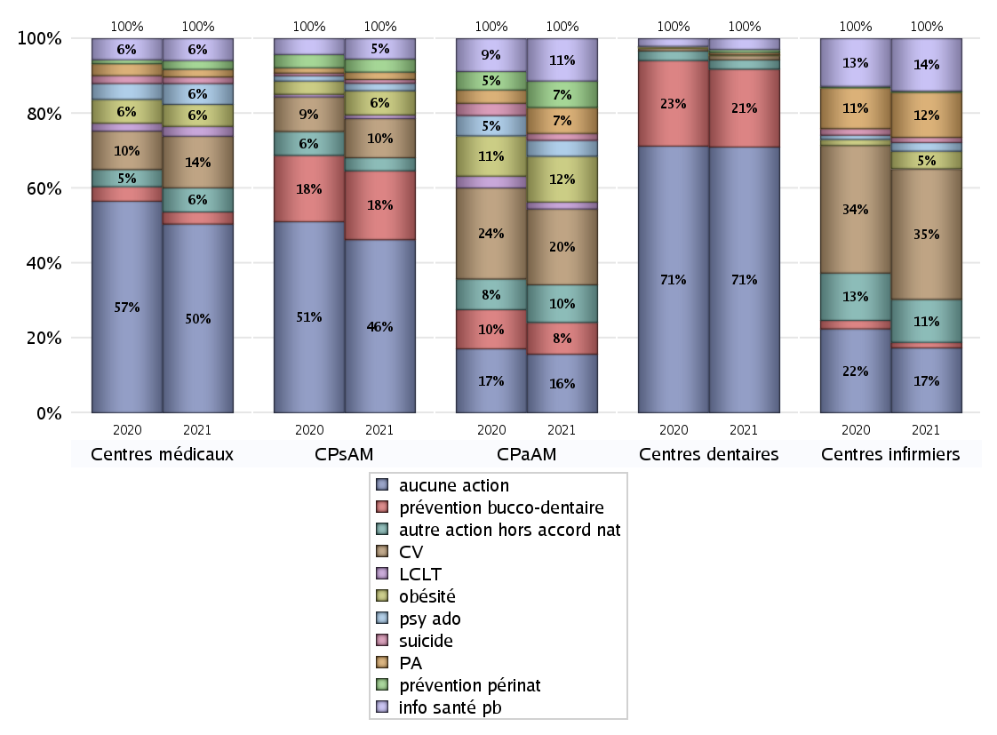
ACTIONS DE PREVENTION
 | centres médicaux |  |  | Centres de santé polyvalents sans auxiliaires médicaux CPsAM |  | Centres de santé polyvalents avec auxiliaires médicaux CPaAM |  | Total centres à activité médicale | Centres de santé dentaires |  |  | Centres de santé infirmiers |  | Grand Total | Dont centres de santé pluri professionnels
 | avec MG et avec auxiliaires médicaux | avec MG et sans auxiliaires médicaux | sans MG | avec MG | sans MG | avec MG | sans MG |  | avec MG et avec auxiliaires médicaux | avec MG et sans auxiliaires médicaux | sans MG | avec MG | sans MG
Aucune action | 36 | 99 | 37 | 66 | 27 | 115 | 106 | 486 | 8 | 20 | 798 | 1 | 150 | 1463 | 174
Sous total aucune action | 172 |  |  | 93 |  | 221 |  |  | 826 |  |  | 151
Amélioration de la couverture vaccinale CV) | 8 | 38 | 1 | 19 | 2 | 275 | 11 | 354 | 1 | 0 | 12 | 6 | 297 | 670 | 294
Sous total CV | 47 |  |  | 21 |  | 286 |  |  | 13 |  |  | 303
Lutte contre la tuberculose (LCLT) | 3 | 6 | 0 | 2 | 0 | 26 | 0 | 37 | 0 | 0 | 0 | 0 | 1 | 38 | 30
Sous total LCLT | 9 |  |  | 2 |  | 26 |  |  | 0 |  |  | 1
Surpoids et obésité chez l'enfant | 4 | 16 | 0 | 13 | 0 | 171 | 2 | 206 | 1 | 0 | 2 | 2 | 39 | 250 | 181
Sous total obésité | 20 |  |  | 13 |  | 173 |  |  | 3 |  |  | 41
Souffrance psychique et conduites addictives chez l'adolescent de 12 à 25 ans | 5 | 13 | 1 | 4 | 0 | 60 | 0 | 83 | 0 | 0 | 0 | 1 | 19 | 103 | 67
Sous total souffrance psy ado | 19 |  |  | 4 |  | 60 |  |  | 0 |  |  | 20
Prévention du suicide | 1 | 4 | 1 | 2 | 0 | 26 | 0 | 34 | 0 | 0 | 0 | 0 | 12 | 46 | 27
Sous total prévention suicide | 6 |  |  | 2 |  | 26 |  |  | 0 |  |  | 12
Prévention spécifique en direction des personnes âgées pour les régions non incluses dans les expérimentations PAERPA | 1 | 6 | 0 | 3 | 1 | 98 | 0 | 109 | 0 | 0 | 7 | 2 | 103 | 221 | 101
Sous total prévention PA | 7 |  |  | 4 |  | 98 |  |  | 7 |  |  | 105
Prévention périnatale | 0 | 5 | 3 | 6 | 1 | 97 | 3 | 115 | 1 | 0 | 8 | 0 | 3 | 127 | 99
Sous total prévention périnat | 8 |  |  | 7 |  | 100 |  |  | 9 |  |  | 3
Mission de relais d'information ou d'action de santé publique dans les thèmes visés par l'accord national | 4 | 16 | 0 | 9 | 2 | 155 | 5 | 191 | 0 | 0 | 34 | 2 | 120 | 347 | 161
Sous total info santé pb | 20 |  |  | 11 |  | 160 |  |  | 34 |  |  | 122
Prévention bucco-dentaire (mission de santé publique dentaire ou bilan bucco dentaire) | 2 | 8 | 1 | 19 | 18 | 115 | 5 | 168 | 1 | 2 | 239 | 0 | 13 | 423 | 121
Sous total prévention bucco-dentaire | 11 |  |  | 37 |  | 120 |  |  | 242 |  |  | 13
Autre action non visée dans l'accord national | 10 | 10 | 2 | 7 | 0 | 131 | 11 | 171 | 0 | 0 | 29 | 5 | 95 | 300 | 147
Sous total autre action hors accord nat | 22 |  |  | 7 |  | 142 |  |  | 29 |  |  | 100

Total1 des Centres de santé avec au moins une action | 19 | 51 | 7 | 35 | 19 | 318 | 22 | 471 | 1 | 2 | 256 | 8 | 343 | 1081 | 352
Total2 des Centres de santé avec au moins une action | 77 |  |  | 54 |  | 340 |  |  | 259 |  |  | 351

SYNTHESE DES ACTIONS DE PREVENTION PAR REGION
Régions | Aucune action | Amélioration de la couverture vaccinale | Lutte contre la tuberculose | Surpoids et obésité chez l'enfant | Souffrance psychique et conduites addictives chez l'adolescent de 12 à 25 ans | Prévention du suicide | Prévention spécifique en direction des personnes âgées pour les régions non incluses dans les expérimentations PAERPA | Prévention périnatale | Mission de relais d'information ou d'action de santé publique dans les thèmes visés par l'accord national | Prévention bucco-dentaire (mission de santé publique dentaire ou bilan bucco dentaire | Autre action non visée dans l'accord national
Guadeloupe | 3 | 1 | 0 | 1 | 1 | 0 | 0 | 1 | 0 | 0 | 0
Martinique | 4 | 0 | 0 | 0 | 0 | 0 | 0 | 0 | 0 | 0 | 0
Océan Indien | 7 | 0 | 0 | 1 | 0 | 0 | 0 | 0 | 0 | 0 | 1
Ile-de-France | 565 | 105 | 17 | 57 | 42 | 15 | 13 | 35 | 47 | 117 | 63
Centre-Val de Loire | 35 | 11 | 1 | 6 | 2 | 1 | 0 | 2 | 2 | 21 | 9
Bourgogne-Franche-Comté | 68 | 45 | 0 | 7 | 2 | 0 | 15 | 1 | 15 | 3 | 19
Normandie | 47 | 19 | 0 | 4 | 2 | 0 | 3 | 3 | 10 | 38 | 8
Hauts-de-France | 85 | 108 | 2 | 68 | 8 | 6 | 80 | 64 | 68 | 20 | 76
Grand Est | 117 | 70 | 1 | 37 | 4 | 3 | 8 | 3 | 26 | 38 | 21
Pays de la Loire | 58 | 51 | 0 | 13 | 13 | 8 | 16 | 1 | 44 | 15 | 6
Bretagne | 45 | 59 | 2 | 4 | 1 | 1 | 7 | 1 | 26 | 16 | 25
Nouvelle-Aquitaine | 78 | 46 | 3 | 7 | 7 | 0 | 16 | 1 | 19 | 30 | 13
Occitanie | 102 | 67 | 5 | 15 | 7 | 9 | 35 | 3 | 30 | 42 | 11
Auvergne-Rhône-Alpes | 135 | 66 | 6 | 22 | 11 | 2 | 23 | 8 | 35 | 41 | 34
Provence-Alpes-Côte d'Azur | 106 | 22 | 1 | 8 | 3 | 1 | 5 | 4 | 25 | 42 | 14
Corse | 8 | 0 | 0 | 0 | 0 | 0 | 0 | 0 | 0 | 0 | 0

ETP
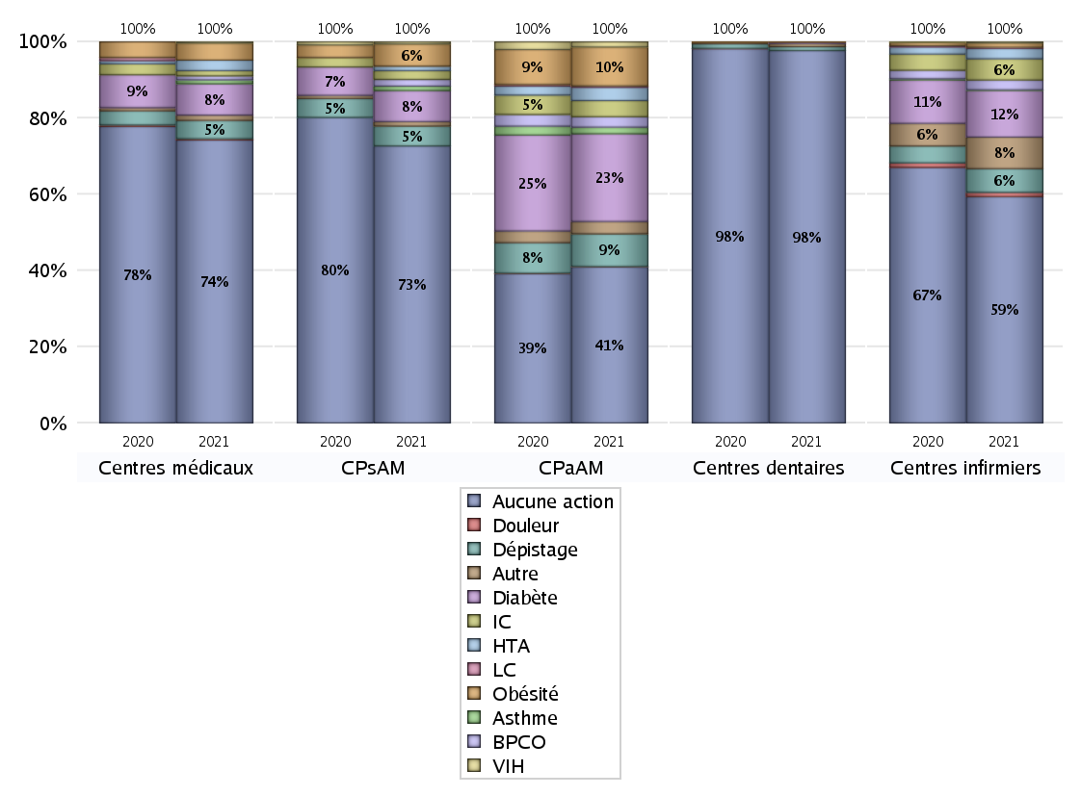
EDUCATION THERAPEUTIQUE DU PATIENT
 | centres médicaux |  |  | Centres de santé polyvalents sans auxiliaires médicaux CPsAM |  | Centres de santé polyvalents avec auxiliaires médicaux CPaAM |  | Total centres à activité médicale | Centres de santé dentaires |  |  | Centres de santé infirmiers |  | Grand Total | Dont centres de santé pluri professionnels
 | avec MG et avec auxiliaires médicaux | avec MG et sans auxiliaires médicaux | sans MG | avec MG | sans MG | avec MG | sans MG |  | avec MG et avec auxiliaires médicaux | avec MG et sans auxiliaires médicaux | sans MG | avec MG | sans MG
Aucune action | 49 | 124 | 43 | 83 | 42 | 215 | 114 | 670 | 8 | 22 | 1030 | 8 | 365 | 2103 | 296
Sous total aucune action | 216 |  |  | 125 |  | 329 |  |  | 1060 |  |  | 373
Diabète | 5 | 19 | 0 | 12 | 2 | 182 | 3 | 223 | 0 | 0 | 4 | 1 | 76 | 304 | 190
Sous total diabète | 24 |  |  | 14 |  | 185 |  |  | 4 |  |  | 77
Asthme | 0 | 3 | 0 | 0 | 2 | 14 | 0 | 19 | 0 | 0 | 0 | 0 | 1 | 20 | 14
Sous total asthme | 3 |  |  | 2 |  | 14 |  |  | 0 |  |  | 1
BPCO | 0 | 3 | 0 | 2 | 1 | 21 | 1 | 28 | 0 | 0 | 0 | 0 | 16 | 44 | 22
Sous total BPCO | 3 |  |  | 3 |  | 22 |  |  | 0 |  |  | 16
Insuffisance cardiaque (IC) | 0 | 4 | 0 | 4 | 0 | 34 | 0 | 42 | 0 | 0 | 0 | 0 | 35 | 77 | 34
Sous total IC | 4 |  |  | 4 |  | 34 |  |  | 0 |  |  | 35
HTA | 1 | 7 | 0 | 2 | 0 | 28 | 0 | 38 | 0 | 0 | 0 | 0 | 17 | 55 | 30
Sous total HTA | 8 |  |  | 2 |  | 28 |  |  | 0 |  |  | 17
Lombalgie chronique (LC) | 0 | 0 | 0 | 0 | 0 | 3 | 0 | 3 | 0 | 0 | 0 | 0 | 2 | 5 | 3
Sous total LC | 0 |  |  | 0 |  | 3 |  |  | 0 |  |  | 2
Obésité | 2 | 11 | 0 | 9 | 1 | 82 | 0 | 105 | 1 | 0 | 0 | 0 | 7 | 113 | 89
Sous total obésité | 13 |  |  | 10 |  | 82 |  |  | 1 |  |  | 7
VIH | 1 | 0 | 0 | 1 | 0 | 11 | 0 | 13 | 0 | 0 | 0 | 0 | 2 | 15 | 12
Sous total VIH | 1 |  |  | 1 |  | 11 |  |  | 0 |  |  | 2
Douleur | 0 | 1 | 0 | 0 | 0 | 1 | 0 | 2 | 0 | 0 | 0 | 0 | 7 | 9 | 1
Sous total douleur | 1 |  |  | 0 |  | 1 |  |  | 0 |  |  | 7
Action de dépistage | 3 | 11 | 0 | 7 | 2 | 67 | 2 | 92 | 0 | 0 | 11 | 1 | 38 | 142 | 71
Sous total dépistage | 14 |  |  | 9 |  | 69 |  |  | 11 |  |  | 39
Autre | 1 | 2 | 1 | 1 | 1 | 16 | 10 | 32 | 0 | 0 | 9 | 0 | 52 | 93 | 18
Sous total autre | 4 |  |  | 2 |  | 26 |  |  | 9 |  |  | 52

Total1 des Centres de santé avec au moins une action | 6 | 26 | 1 | 18 | 4 | 218 | 14 | 287 | 1 | 0 | 24 | 1 | 128 | 441 | 230
Total2 des Centres de santé avec au moins une action | 33 |  |  | 22 |  | 232 |  |  | 25 |  |  | 129

promo santé
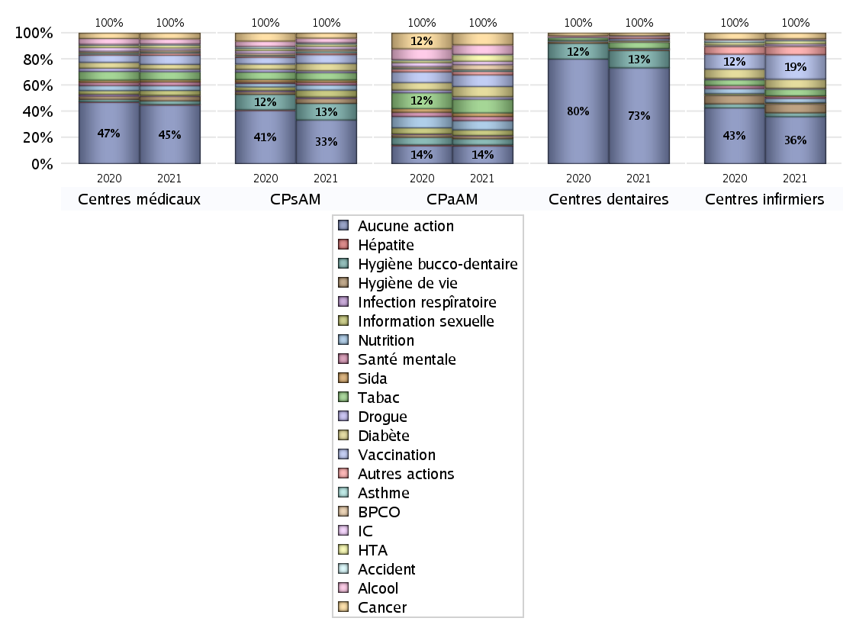
PROMOTION ET EDUCATION POUR LA SANTE
 | centres médicaux |  |  | Centres de santé polyvalents sans auxiliaires médicaux CPsAM |  | Centres de santé polyvalents avec auxiliaires médicaux CPaAM |  | Total centres à activité médicale | Centres de santé dentaires |  |  | Centres de santé infirmiers |  | Grand Total | Dont centres de santé pluri professionnels
 | avec MG et avec auxiliaires médicaux | avec MG et sans auxiliaires médicaux | sans MG | avec MG | sans MG | avec MG | sans MG |  | avec MG et avec auxiliaires médicaux | avec MG et sans auxiliaires médicaux | sans MG | avec MG | sans MG
Aucune action | 39 | 111 | 43 | 68 | 27 | 143 | 114 | 545 | 7 | 21 | 866 | 4 | 278 | 1721 | 208
Sous total aucune action | 193 |  |  | 95 |  | 257 |  |  | 894 |  |  | 282
diabète | 3 | 13 | 0 | 13 | 3 | 143 | 5 | 180 | 0 | 0 | 14 | 0 | 54 | 248 | 147
Sous total diabète | 16 |  |  | 16 |  | 148 |  |  | 14 |  |  | 54
asthme | 1 | 3 | 0 | 3 | 1 | 21 | 1 | 30 | 0 | 0 | 0 | 0 | 0 | 30 | 22
Sous total asthme | 4 |  |  | 4 |  | 22 |  |  | 0 |  |  | 0
BPCO | 1 | 5 | 0 | 4 | 0 | 73 | 3 | 86 | 0 | 0 | 0 | 0 | 4 | 90 | 75
Sous total BPCO | 6 |  |  | 4 |  | 76 |  |  | 0 |  |  | 4
Insuffisance cardiaque (IC) | 1 | 6 | 0 | 6 | 0 | 49 | 1 | 63 | 0 | 0 | 0 | 0 | 12 | 75 | 51
Sous total IC | 7 |  |  | 6 |  | 50 |  |  | 0 |  |  | 12
HTA | 2 | 7 | 0 | 5 | 0 | 88 | 5 | 107 | 0 | 0 | 0 | 0 | 17 | 124 | 90
Sous total HTA | 9 |  |  | 5 |  | 93 |  |  | 0 |  |  | 17
Accident de la vie courante | 0 | 4 | 0 | 3 | 0 | 5 | 0 | 12 | 0 | 0 | 1 | 0 | 8 | 21 | 5
Sous total accident | 4 |  |  | 3 |  | 5 |  |  | 1 |  |  | 8
Alcool | 2 | 15 | 0 | 10 | 0 | 137 | 1 | 165 | 0 | 0 | 9 | 0 | 5 | 179 | 141
Sous total alcool | 17 |  |  | 10 |  | 138 |  |  | 9 |  |  | 5
cancer | 4 | 15 | 0 | 10 | 1 | 170 | 1 | 201 | 0 | 0 | 23 | 2 | 32 | 258 | 177
Sous total cancer | 19 |  |  | 11 |  | 171 |  |  | 23 |  |  | 34
Hépatite | 0 | 2 | 0 | 0 | 0 | 15 | 0 | 17 | 0 | 0 | 0 | 0 | 0 | 17 | 15
Sous total hépatite | 2 |  |  | 0 |  | 15 |  |  | 0 |  |  | 0
Hygiène bucco-dentaire | 3 | 9 | 0 | 17 | 19 | 85 | 4 | 137 | 1 | 1 | 161 | 1 | 22 | 323 | 92
Sous total hygiène bucco-dentaire | 12 |  |  | 36 |  | 89 |  |  | 163 |  |  | 23
Hygiène de vie | 4 | 10 | 1 | 7 | 4 | 39 | 2 | 67 | 0 | 0 | 9 | 0 | 53 | 129 | 44
Sous total hygiène de vie | 15 |  |  | 11 |  | 41 |  |  | 9 |  |  | 53
Infection respiratoire | 0 | 3 | 0 | 2 | 1 | 7 | 0 | 13 | 0 | 0 | 2 | 0 | 2 | 17 | 7
Sous total infection respîratoire | 3 |  |  | 3 |  | 7 |  |  | 2 |  |  | 2
Information sexuelle | 6 | 10 | 0 | 13 | 2 | 79 | 1 | 111 | 0 | 0 | 0 | 2 | 4 | 117 | 91
Sous total information sexuelle | 16 |  |  | 15 |  | 80 |  |  | 0 |  |  | 6
Nutrition | 6 | 10 | 0 | 10 | 1 | 132 | 2 | 161 | 1 | 0 | 6 | 2 | 24 | 194 | 144
Sous total nutrition | 16 |  |  | 11 |  | 134 |  |  | 7 |  |  | 26
santé mentale | 3 | 9 | 0 | 6 | 0 | 60 | 0 | 78 | 0 | 0 | 0 | 2 | 10 | 90 | 67
Sous total santé mentale | 12 |  |  | 6 |  | 60 |  |  | 0 |  |  | 12
Sida | 1 | 6 | 0 | 5 | 0 | 51 | 0 | 63 | 0 | 0 | 0 | 0 | 3 | 66 | 53
Sous total sida | 7 |  |  | 5 |  | 51 |  |  | 0 |  |  | 3
Tabac | 6 | 21 | 0 | 16 | 0 | 198 | 0 | 241 | 0 | 1 | 56 | 0 | 40 | 338 | 207
Sous total tabac | 27 |  |  | 16 |  | 198 |  |  | 57 |  |  | 40
Usage de la drogue | 0 | 8 | 0 | 4 | 0 | 36 | 0 | 48 | 0 | 0 | 4 | 0 | 5 | 57 | 37
Sous total drogue | 8 |  |  | 4 |  | 36 |  |  | 4 |  |  | 5
Vaccination | 6 | 24 | 0 | 17 | 2 | 164 | 5 | 218 | 1 | 0 | 16 | 2 | 145 | 382 | 176
Sous total vaccination | 30 |  |  | 19 |  | 169 |  |  | 17 |  |  | 147
Autres actions | 3 | 4 | 0 | 3 | 1 | 46 | 3 | 60 | 0 | 0 | 18 | 3 | 47 | 128 | 53
Sous total autres actions | 7 |  |  | 4 |  | 49 |  |  | 18 |  |  | 50

Total1 des Centres de santé avec au moins une action | 16 | 39 | 1 | 33 | 19 | 290 | 14 | 412 | 2 | 1 | 188 | 5 | 215 | 823 | 318
Total2 des Centres de santé avec au moins une action | 56 |  |  | 52 |  | 304 |  |  | 191 |  |  | 220

activités spécifiques
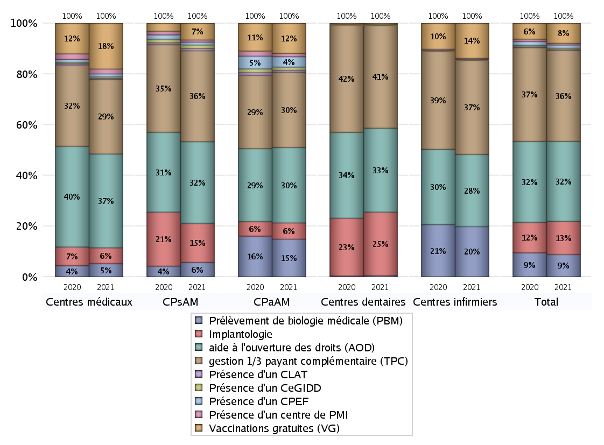
ACTIVITES SPECIFIQUES
 | centres médicaux |  |  | Centres de santé polyvalents sans auxiliaires médicaux CPsAM |  | Centres de santé polyvalents avec auxiliaires médicaux CPaAM |  | Total centres à activité médicale | Centres de santé dentaires |  |  | Centres de santé infirmiers |  | Grand Total | Dont centres de santé pluri professionnels
 | avec MG et avec auxiliaires médicaux | avec MG et sans auxiliaires médicaux | sans MG | avec MG | sans MG | avec MG | sans MG |  | avec MG et avec auxiliaires médicaux | avec MG et sans auxiliaires médicaux | sans MG | avec MG | sans MG
Prélèvement de biologie médicale (PBM) | 15 | 9 | 3 | 18 | 2 | 226 | 13 | 286 | 1 | 2 | 9 | 5 | 258 | 561 | 248
Sous total PBM | 27 |  |  | 20 |  | 239 |  |  | 12 |  |  | 263
Implantologie | 9 | 14 | 9 | 31 | 23 | 82 | 21 | 189 | 6 | 20 | 623 | 0 | 0 | 838 | 103
Sous total implanto | 32 |  |  | 54 |  | 103 |  |  | 649 |  |  | 0
aide à l'ouverture des droits (AOD) | 40 | 116 | 35 | 78 | 35 | 363 | 115 | 782 | 9 | 22 | 826 | 8 | 369 | 2016 | 432
Sous total AOD | 191 |  |  | 113 |  | 478 |  |  | 857 |  |  | 377
gestion 1/3 payant complémentaire (TPC) | 36 | 84 | 32 | 81 | 45 | 366 | 112 | 756 | 9 | 22 | 1018 | 9 | 483 | 2297 | 434
Sous total TPC | 152 |  |  | 126 |  | 478 |  |  | 1049 |  |  | 492
Présence d'un CLAT | 2 | 0 | 0 | 2 | 1 | 12 | 0 | 17 | 0 | 0 | 0 | 0 | 1 | 18 | 15
Sous total CLAT | 2 |  |  | 3 |  | 12 |  |  | 0 |  |  | 1
Présence d'un CeGIDD | 2 | 1 | 0 | 4 | 1 | 19 | 1 | 28 | 0 | 0 | 4 | 1 | 1 | 34 | 25
Sous total CeGIDD | 3 |  |  | 5 |  | 20 |  |  | 4 |  |  | 2
Présence d'un CPEF | 2 | 4 | 0 | 4 | 0 | 66 | 0 | 76 | 0 | 0 | 1 | 0 | 2 | 79 | 70
Sous total CPEF | 6 |  |  | 4 |  | 66 |  |  | 1 |  |  | 2
Présence d'un centre de PMI | 3 | 7 | 0 | 2 | 1 | 21 | 0 | 34 | 0 | 0 | 4 | 0 | 6 | 44 | 24
Sous total PMI | 10 |  |  | 3 |  | 21 |  |  | 4 |  |  | 6
Vaccinations gratuites (VG) | 25 | 61 | 7 | 21 | 2 | 184 | 7 | 307 | 2 | 3 | 8 | 6 | 177 | 503 | 227
Sous total VG | 93 |  |  | 23 |  | 191 |  |  | 13 |  |  | 183
Total | 516 |  |  | 351 |  | 1608 |  | 2475 | 2589 |  |  | 1326 |  | 6390 | 1578

